Índice

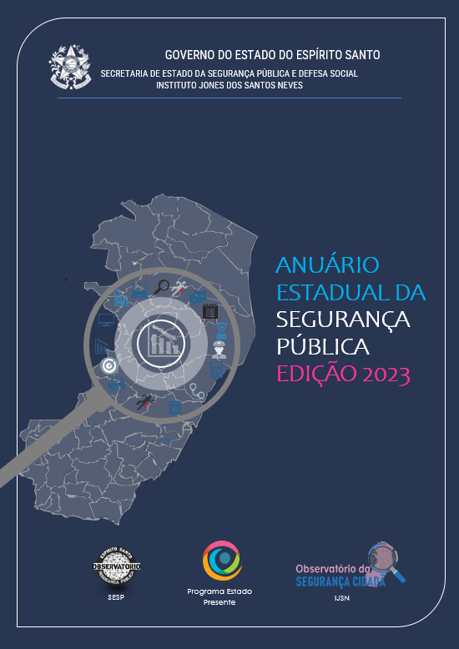
Índice de tabelas
1º Anúário Estadual da Segurança Pública

Tabela 01 | Crimes Letais Intencionais
Tabela 02 | Série Histórica de Homicídios Dolosos por Município e RISP
Tabela 03 | Homicídios Dolosos 2022
Tabela 04 | Letalidade Policial
Tabela 05 | Homicídios Dolosos de Mulheres
Tabela 06 | Feminicídios
Tabela 07 | Série Histórica de Mortes no Trânsito
Tabela 08 | Acidentes Fatais de Trânsito Envolvendo Motociclista
Tabela 09 | Suicídios
Tabela 10 | Afogamentos
Tabela 11 | Roubo a Pessoa em Via Pública (mensal)
Tabela 12 | Roubo a Pessoa em Via Pública (série histórica)
Tabela 13 | Furto e Roubo de Aparelho Celular
Tabela 14 | Estelionato / Fraude
Tabela 15 | Apreensão mensal de Arma de Fogo por Município
Tabela 16 | TCO - Termo Circunstanciado de Ocorrência PMES

